상품제안서
[대] 투명컬러 비치볼 -색상 | 상품코드: F27306

 |  |  |  |  |  |  | 02-412-0044 | www.easy1.co.kr
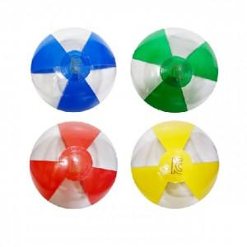

【상세/제작정보】 | <p>* 배송비- 200개 7000원(별도) / 벌크출고시&nbsp;</p>

【인쇄/포장옵션】 | 풀칼라 / OPP(비닐)

【공급단가】 | 수량 | 400~ | 1,200~ | 3,000~ | 5,000~ | 10,000~
*VAT별도 | 단가 | 2,800원 | 2,700원 | 2,600원 | 2,500원 | 2,400원

【상품 URL】 | http://www.easy1.co.kr/src/goods_detail.php?gdno=27306

